Hoja1
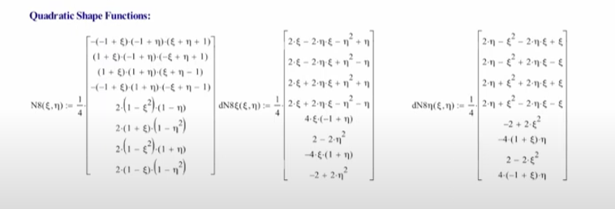

Hoja2

1 | 42
2 | 43

